Blad1
BEGROTING | 2026
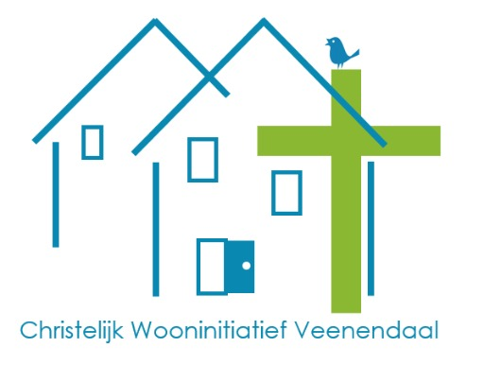

bankkosten | € 180.00
hosting website stichtingcwv.nl | € 240.00
ontmoetingsmiddag 19 juli | € 100.00

TOTAAL | € 520.00

